Лист1
№ | Дата выявления | Владелец | Район города | Адрес размещения | Тип конструкции | Содержание | Фото конструкции
1 | 10.11.2025 | АО "РТК" | Канавинский | пл. Революции, д. 5 | Настенная конструкция | логотип, мтс | 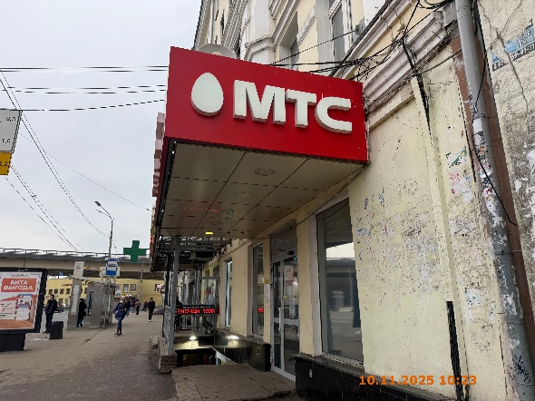
2 | 10.11.2025 | АО "РТК" | Канавинский | пл. Революции, д. 5 | Конструкция в витрине | мтс … начни свою карьеру … | 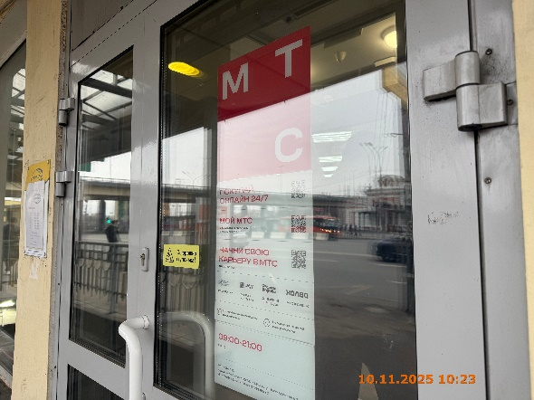
3 | 10.11.2025 | АО КБ "ЮНИСТРИМ" | Канавинский | пл. Революции, д. 5 | Настенная конструкция | юнистрим | 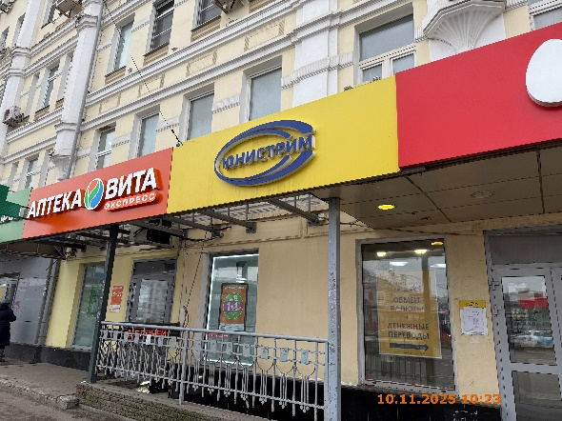
4 | 10.11.2025 | АО КБ "ЮНИСТРИМ" | Канавинский | пл. Революции, д. 5 | Конструкция в витрине | обмен валюты …
5 | 10.11.2025 | ООО "СЕЛЕНА" | Канавинский | пл. Революции, д. 5 | Конструкция в витрине | аптека вита … | 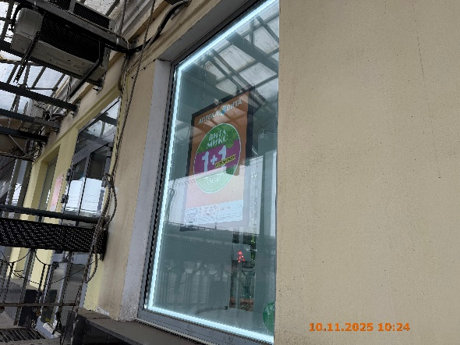
6 | 10.11.2025 | ООО "СЕЛЕНА" | Канавинский | пл. Революции, д. 5 | Настенная конструкция | аптека вита … | 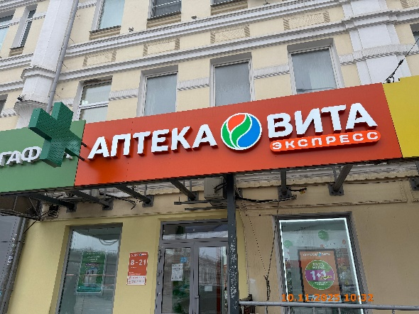
7 | 10.11.2025 | ООО "СЕЛЕНА" | Канавинский | пл. Революции, д. 5 | Консольная конструкция | медицинский крест
8 | 10.11.2025 | ООО "СЕЛЕНА" | Канавинский | пл. Революции, д. 5 | Не установленный Правилами тип | аптека вита … | 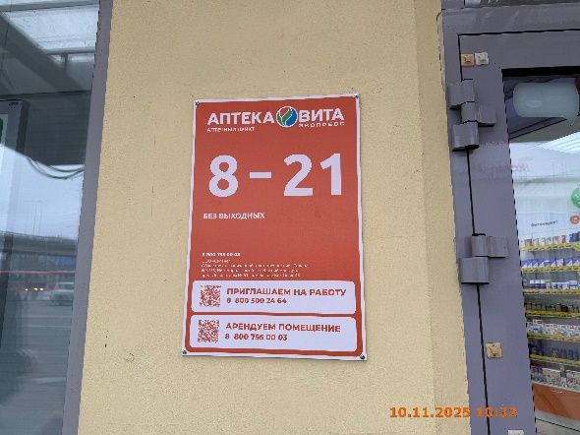
9 | 10.11.2025 | АО "МЕГАФОН РИТЕЙЛ" | Канавинский | пл. Революции, д. 5 | Конструкция в витрине | мегафон … смартфоны … | 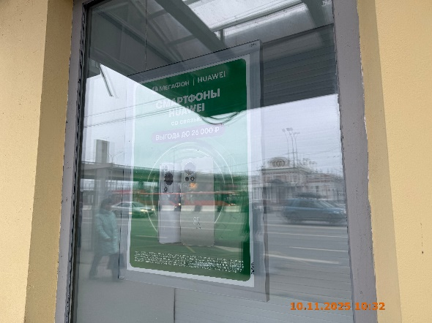
10 | 10.11.2025 | АО "МЕГАФОН РИТЕЙЛ" | Канавинский | пл. Революции, д. 5 | Настенная конструкция | логотип, мегафон | 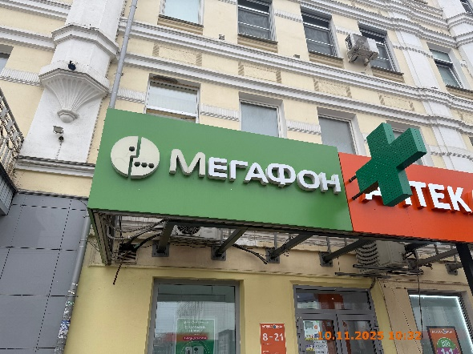
11 | 10.11.2025 | АО "МЕГАФОН РИТЕЙЛ" | Канавинский | пл. Революции, д. 5 | Настенная конструкция | логотип мегафона | 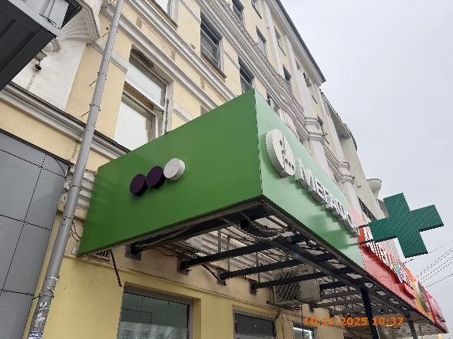
12 | 10.11.2025 | ИП ЗАГЛУМОНИН СЕРГЕЙ ЮВЕНАЛЬЕВИЧ | Канавинский | пл. Революции, д. 5 | Конструкция в витрине | new … зима … суперцена … | 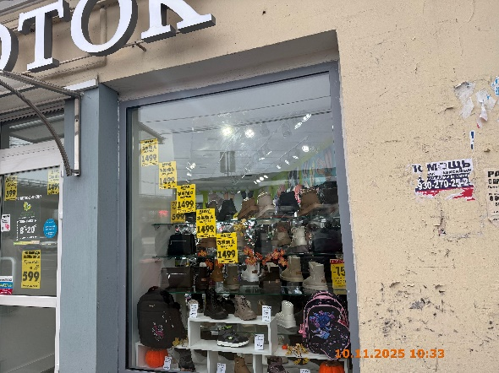
13 | 10.11.2025 | ИП ЗАГЛУМОНИН СЕРГЕЙ ЮВЕНАЛЬЕВИЧ | Канавинский | пл. Революции, д. 5 | Конструкция в витрине | не забудь … зима … экономь … | 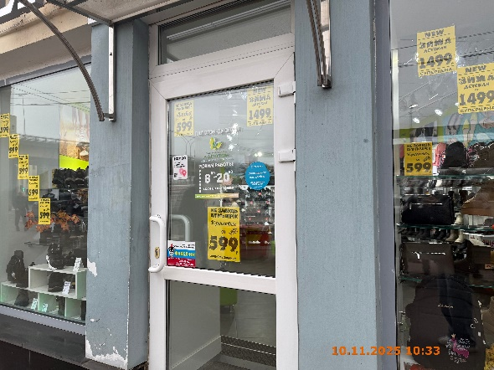
14 | 10.11.2025 | ИП ЗАГЛУМОНИН СЕРГЕЙ ЮВЕНАЛЬЕВИЧ | Канавинский | пл. Революции, д. 5 | Конструкция в витрине | не забудь … экономь … | 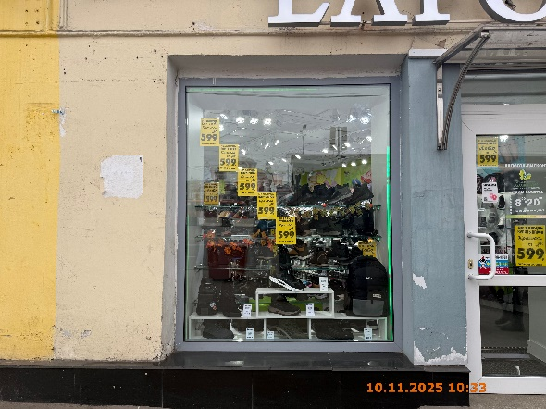
15 | 10.11.2025 | ИП ТИМОФЕЕВА НАТАЛЬЯ ВЛАДИМИРОВНА | Канавинский | пл. Революции, д. 5 | Настенная конструкция | шишка | 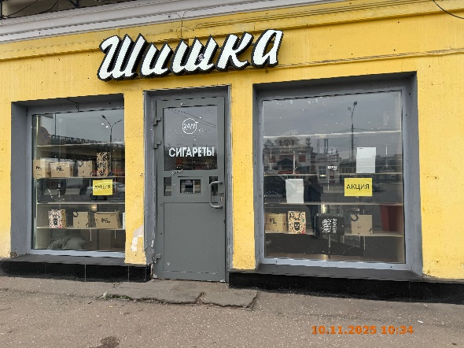
16 | 10.11.2025 | ИП ТИМОФЕЕВА НАТАЛЬЯ ВЛАДИМИРОВНА | Канавинский | пл. Революции, д. 5 | Конструкция в витрине | акция
17 | 10.11.2025 | ИП ТИМОФЕЕВА НАТАЛЬЯ ВЛАДИМИРОВНА | Канавинский | пл. Революции, д. 5 | Конструкция в витрине | акция
18 | 10.11.2025 | ИП ТИМОФЕЕВА НАТАЛЬЯ ВЛАДИМИРОВНА | Канавинский | пл. Революции, д. 5 | Конструкция в витрине | 24/7 сигареты
19 | 10.11.2025 | ООО ЛОМБАРД "АВРОРА" | Канавинский | пл. Революции, д. 4 | Консольная конструкция | ломбард … | 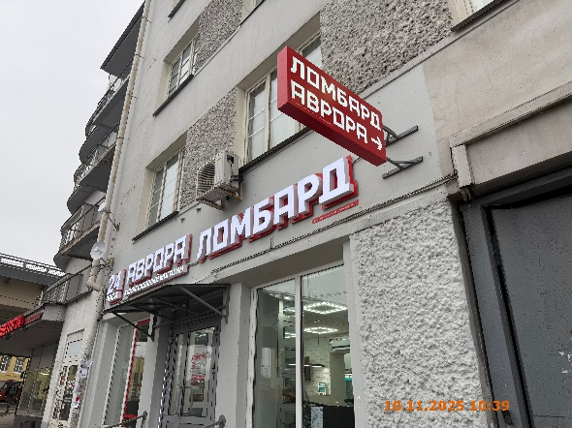
20 | 10.11.2025 | ООО ЛОМБАРД "АВРОРА" | Канавинский | пл. Революции, д. 4 | Настенная конструкция | ломбард …
21 | 10.11.2025 | ИП ГОМАНКОВ ВАДИМ ЮРЬЕВИЧ | Канавинский | пл. Революции, д. 4 | Конструкция в витрине | открыто | 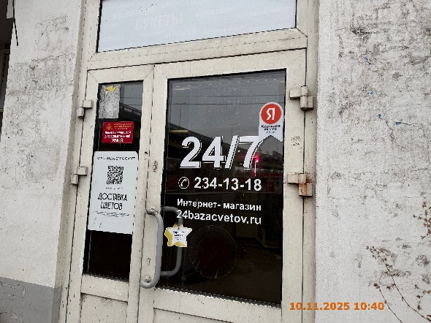
22 | 10.11.2025 | ИП ГОМАНКОВ ВАДИМ ЮРЬЕВИЧ | Канавинский | пл. Революции, д. 4 | Конструкция в витрине | 24/7 … интернет магазин …
23 | 10.11.2025 | ИП ГОМАНКОВ ВАДИМ ЮРЬЕВИЧ | Канавинский | пл. Революции, д. 4 | Конструкция в витрине | закажи букет на сайте …
24 | 10.11.2025 | ИП ГОМАНКОВ ВАДИМ ЮРЬЕВИЧ | Канавинский | пл. Революции, д. 4 | Конструкция в витрине | открыто | 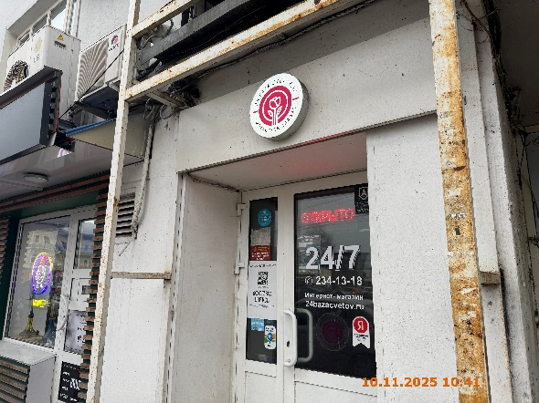
25 | 10.11.2025 | ИП ГОМАНКОВ ВАДИМ ЮРЬЕВИЧ | Канавинский | пл. Революции, д. 4 | Конструкция в витрине | 24/7 … интернет магазин …
26 | 10.11.2025 | ИП ГОМАНКОВ ВАДИМ ЮРЬЕВИЧ | Канавинский | пл. Революции, д. 4 | Конструкция в витрине | закажи букет на сайте …
27 | 10.11.2025 | ИП ГОМАНКОВ ВАДИМ ЮРЬЕВИЧ | Канавинский | пл. Революции, д. 4 | Настенная конструкция | мы работаем …
28 | 10.11.2025 | ИП ЧЕРНОТАЛОВ СЕРГЕЙ АЛЕКСАНДРОВИЧ | Канавинский | пл. Революции, д. 4 | Не установленный Правилами тип | табак … smoke … | 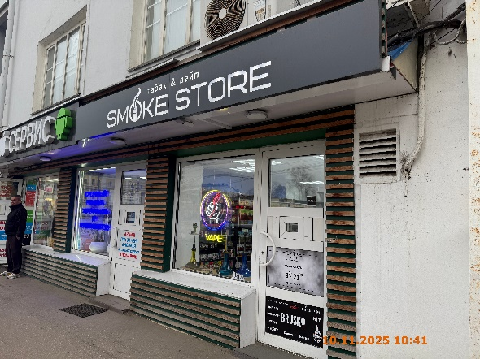
29 | 10.11.2025 | ИП ЧЕРНОТАЛОВ СЕРГЕЙ АЛЕКСАНДРОВИЧ | Канавинский | пл. Революции, д. 4 | Конструкция в витрине | изображение вейпа, vape
30 | 10.11.2025 | ИП ЧЕРНОТАЛОВ СЕРГЕЙ АЛЕКСАНДРОВИЧ | Канавинский | пл. Революции, д. 4 | Не установленный Правилами тип | сеть табачных магазинов …
31 | 10.11.2025 | ИП ЧЕРНОТАЛОВ СЕРГЕЙ АЛЕКСАНДРОВИЧ | Канавинский | пл. Революции, д. 4 | Не установленный Правилами тип | brusko …
32 | 10.11.2025 | ИП ГУЛИЕВ ДЖАМАЛ ГЕРАЙ ОГЛЫ | Канавинский | пл. Революции, д. 4 | Настенная конструкция | сервис … | 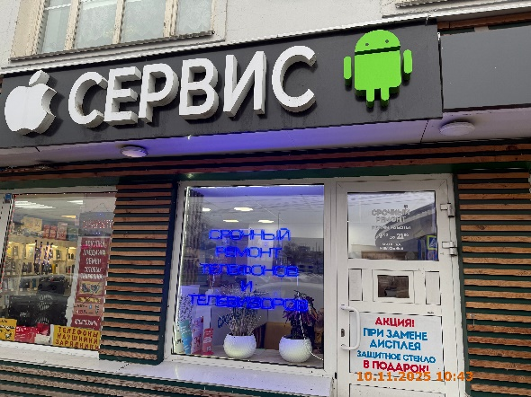
33 | 10.11.2025 | ИП ГУЛИЕВ ДЖАМАЛ ГЕРАЙ ОГЛЫ | Канавинский | пл. Революции, д. 4 | Конструкция в витрине | срочный ремонт …
34 | 10.11.2025 | ИП ГУЛИЕВ ДЖАМАЛ ГЕРАЙ ОГЛЫ | Канавинский | пл. Революции, д. 4 | Не установленный Правилами тип | акция …
35 | 10.11.2025 | ИП ГУЛИЕВ ДЖАМАЛ ГЕРАЙ ОГЛЫ | Канавинский | пл. Революции, д. 4 | Конструкция в витрине | покупка … | 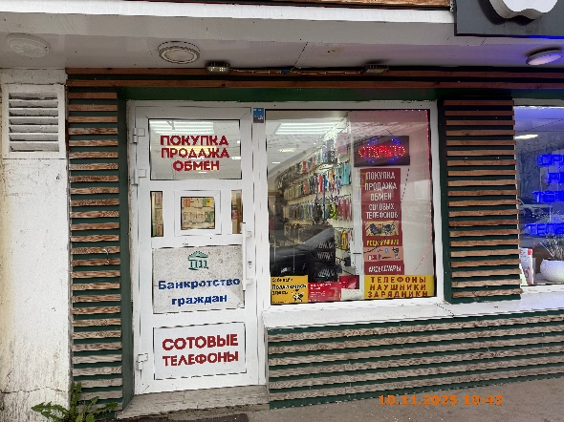
36 | 10.11.2025 | ИП ГУЛИЕВ ДЖАМАЛ ГЕРАЙ ОГЛЫ | Канавинский | пл. Революции, д. 4 | Конструкция в витрине | банкротство …
37 | 10.11.2025 | ИП ГУЛИЕВ ДЖАМАЛ ГЕРАЙ ОГЛЫ | Канавинский | пл. Революции, д. 4 | Конструкция в витрине | сотовые телефоны
38 | 10.11.2025 | ИП ГУЛИЕВ ДЖАМАЛ ГЕРАЙ ОГЛЫ | Канавинский | пл. Революции, д. 4 | Конструкция в витрине | открыто
39 | 10.11.2025 | ИП ГУЛИЕВ ДЖАМАЛ ГЕРАЙ ОГЛЫ | Канавинский | пл. Революции, д. 4 | Конструкция в витрине | подключись … телефоны наушники … покупка продажа …
40 | 10.11.2025 | ИП ДРЯХЛОВ ВЛАДИМИР АНДРЕЕВИЧ | Канавинский | пл. Революции, д. 4 | Не установленный Правилами тип | смок тайрес …
41 | 10.11.2025 | ООО "ЧЕМПИОН НН" | Канавинский | ул. Луначарского, д. 25/4 | Конструкция в витрине | изображение цветов | 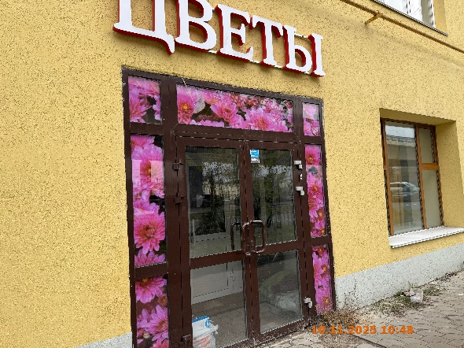
42 | 10.11.2025 | ИП БЕБЕНИНА ДАРЬЯ АНАТОЛЬЕВНА | Канавинский | ул. Луначарского, д. 25/4 | Конструкция в витрине | открыто | 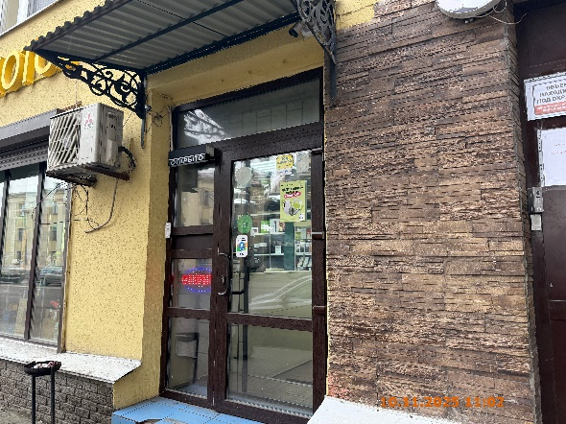
43 | 10.11.2025 | ИП БЕБЕНИНА ДАРЬЯ АНАТОЛЬЕВНА | Канавинский | ул. Луначарского, д. 25/4 | Не установленный Правилами тип | открыто | 
44 | 05.12.2025 | ООО ТД"АНТЕЙ" | Канавинский | ул. Луначарского, д. 25/4 | Не установленный Правилами тип | белье | 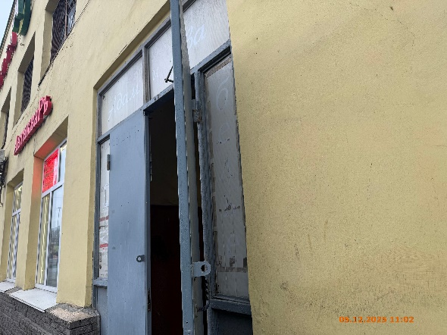
45 | 05.12.2025 | ООО ТД"АНТЕЙ" | Канавинский | ул. Луначарского, д. 25/4 | Не установленный Правилами тип | адам | 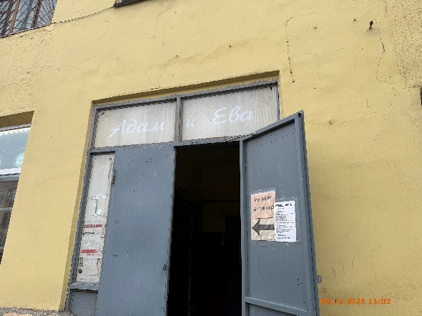
46 | 05.12.2025 | ООО ТД"АНТЕЙ" | Канавинский | ул. Луначарского, д. 25/4 | Не установленный Правилами тип | и ева
47 | 05.12.2025 | ООО ТД"АНТЕЙ" | Канавинский | ул. Луначарского, д. 25/4 | Не установленный Правилами тип | трикотаж
48 | 05.12.2025 | ИП КУЗНЕЦОВА ОКСАНА ВЛАДИМИРОВНА | Канавинский | ул. Луначарского, д. 25/4 | Настенная конструкция | антикваръ | 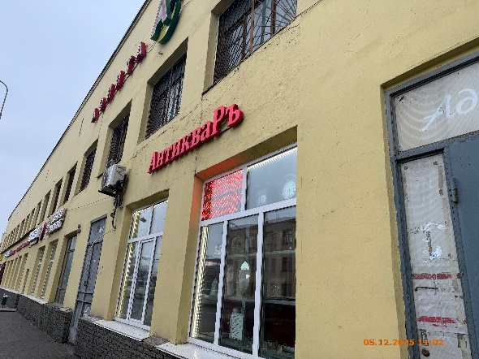
49 | 05.12.2025 | ИП КУЗНЕЦОВА ОКСАНА ВЛАДИМИРОВНА | Канавинский | ул. Луначарского, д. 25/4 | Конструкция в витрине | покупаем предметы …
50 | 10.11.2025 | ООО "ЛОМБАРД АЗИМУТ" | Канавинский | ул. Луначарского, д. 25/4 | Конструкция в витрине | азимут ломбард | 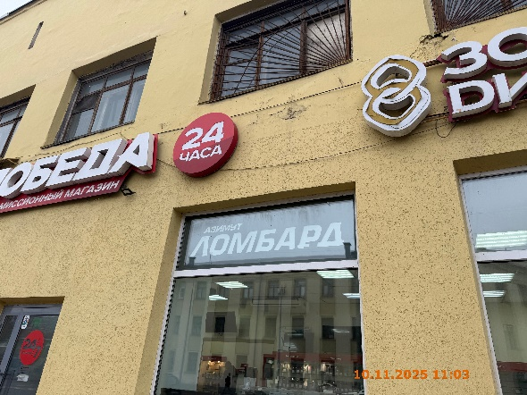
51 | 10.11.2025 | ИП ШАПЛИН АЛЕКСАНДР ЕВГЕНЬЕВИЧ | Канавинский | ул. Луначарского, д. 25/4 | Конструкция в витрине | 24/7 ежедневно | 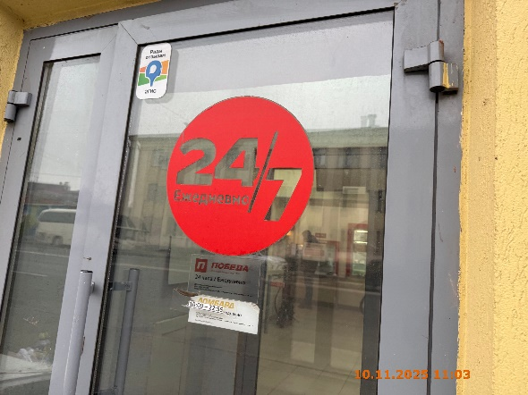
52 | 12.11.2025 | Не установлен | Канавинский | ул. Тонкинская, д. 7А | Не установленный Правилами тип | запчасти … | 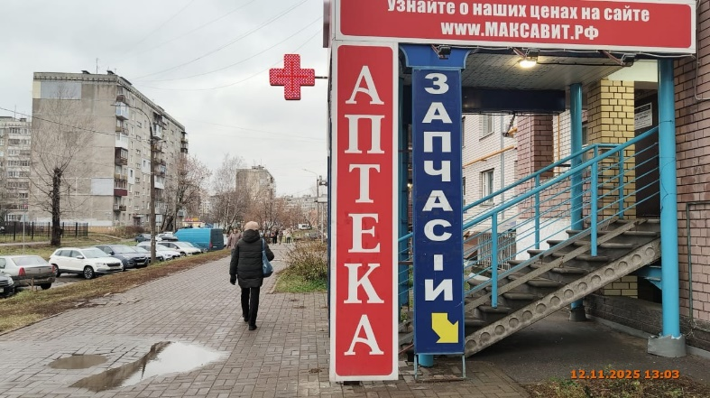
53 | 12.11.2025 | Не установлен | Канавинский | ул. Тонкинская, д. 7А | Не установленный Правилами тип | запчасти … | 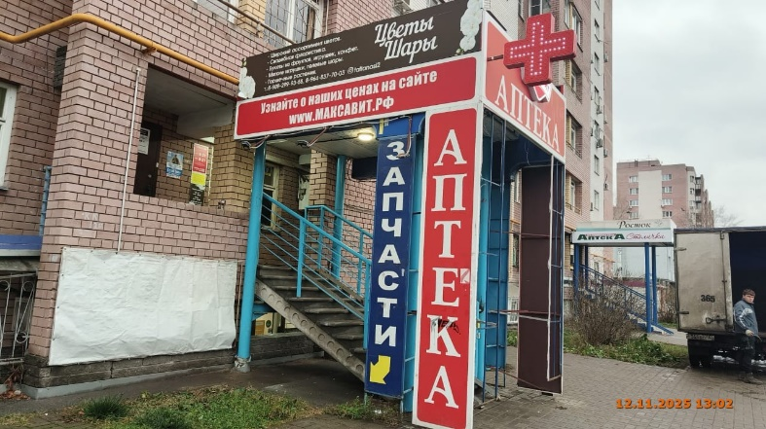
54 | 12.11.2025 | Не установлен | Канавинский | ул. Тонкинская, д. 7А | Не установленный Правилами тип | информационная конструкция не содержит информационного содержания
55 | 14.11.2025 | АО "РТК" | Канавинский | пл. Революции, д. 5 | Настенная конструкция | логотип, мтс | 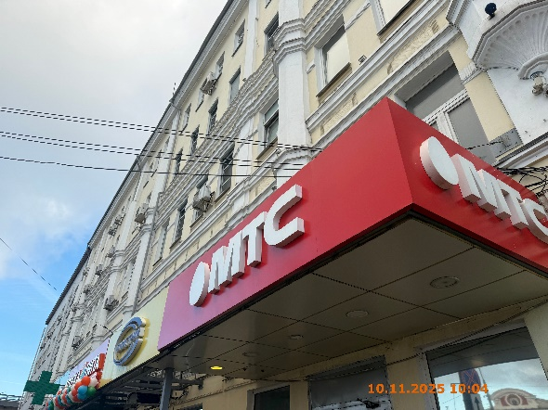
56 | 14.11.2025 | ИП ОРУЧ ИСМАИЛ | Канавинский | ул. Советская, д. 18 | Конструкция в витрине | мы открылись | 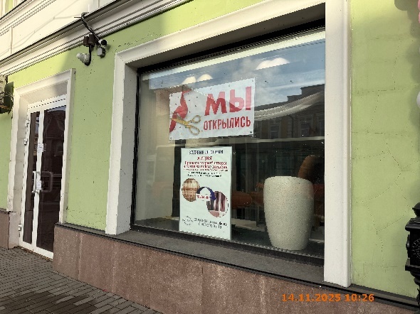
57 | 14.11.2025 | ИП ОРУЧ ИСМАИЛ | Канавинский | ул. Советская, д. 18 | Конструкция в витрине | впервые шторный …
58 | 14.11.2025 | ООО "РДЦ" | Канавинский | ул. Советская, д. 12А | Конструкция в витрине | мрт … | 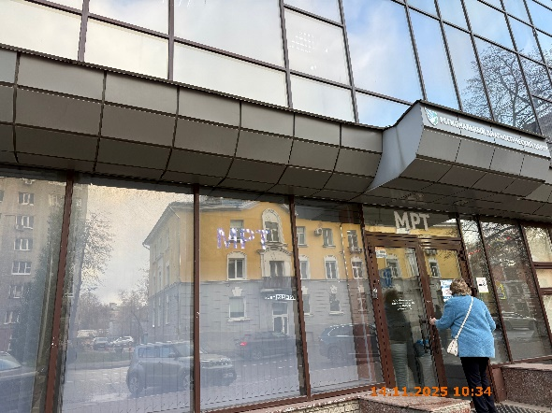
59 | 14.11.2025 | ООО "РДЦ" | Канавинский | ул. Советская, д. 12А | Настенная конструкция | логотип, региональный диагностический центр | 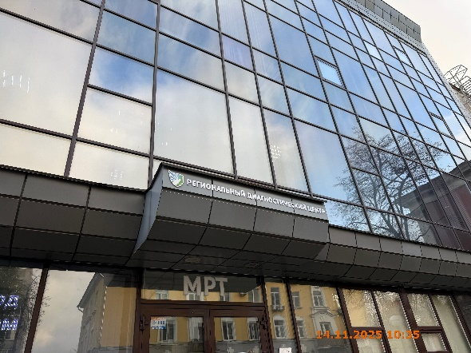
60 | 14.11.2025 | ООО "РДЦ" | Канавинский | ул. Советская, д. 12А | Конструкция в витрине | мрт
61 | 14.11.2025 | ИП БУЛАТОВ АНТОН АНАТОЛЬЕВИЧ | Канавинский | бульвар Мира, д. 10 | Не установленный Правилами тип | ozon … | 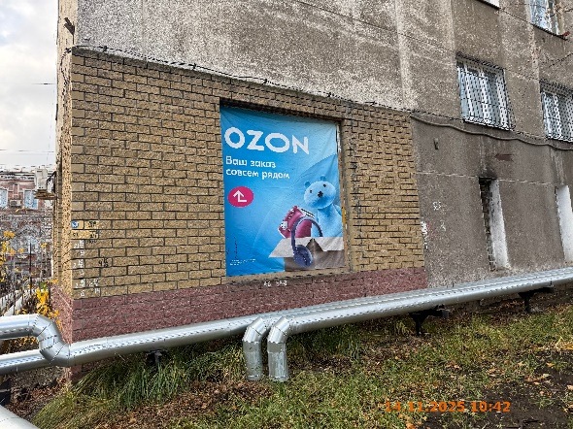
62 | 14.11.2025 | ИП БУЛАТОВ АНТОН АНАТОЛЬЕВИЧ | Канавинский | бульвар Мира, д. 10 | Консольная конструкция | ozon | 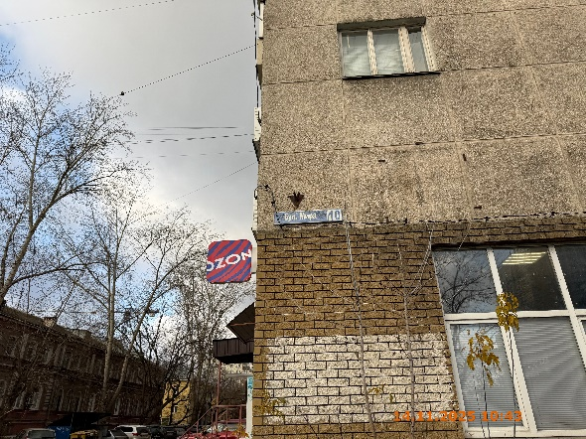
63 | 14.11.2025 | ИП БУЛАТОВ АНТОН АНАТОЛЬЕВИЧ | Канавинский | бульвар Мира, д. 10 | Настенная конструкция | ozon | 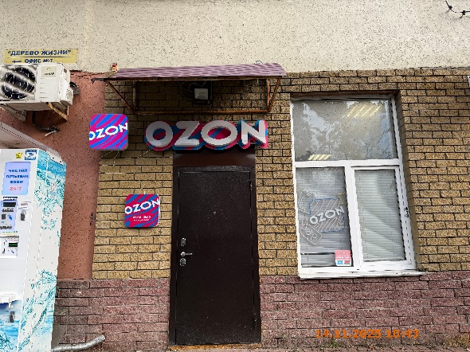
64 | 14.11.2025 | ИП БУЛАТОВ АНТОН АНАТОЛЬЕВИЧ | Канавинский | бульвар Мира, д. 10 | Настенная конструкция | ozon
65 | 14.11.2025 | ИП БУЛАТОВ АНТОН АНАТОЛЬЕВИЧ | Канавинский | бульвар Мира, д. 10 | Конструкция в витрине | ozon
66 | 14.11.2025 | Не установлен | Канавинский | бульвар Мира, д. 8 | Консольная конструкция | аптека … | 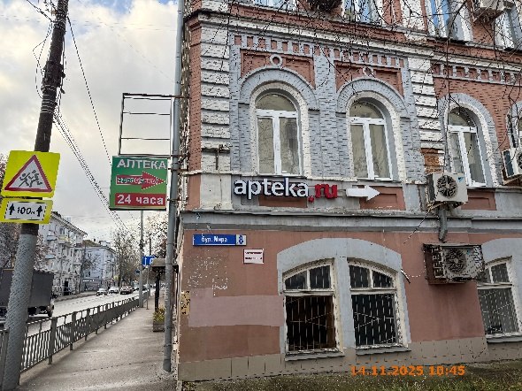
67 | 14.11.2025 | ООО "ТД "РУБИН" | Канавинский | бульвар Мира, д. 8 | Настенная конструкция | apteka.ru, стрелочка
68 | 14.11.2025 | ИП ЭШКИНИНА НАТАЛЬЯ ГРИГОРЬЕВНА | Канавинский | ул. Должанская, у д. 9 | Не установленный Правилами тип | мы открылись … | 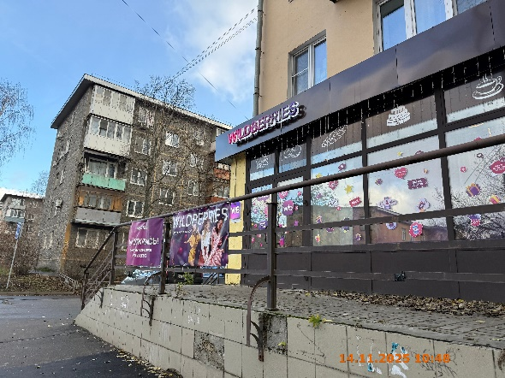
69 | 14.11.2025 | ИП ЭШКИНИНА НАТАЛЬЯ ГРИГОРЬЕВНА | Канавинский | ул. Должанская, у д. 9 | Не установленный Правилами тип | wildberries …
70 | 14.11.2025 | ИП ЭШКИНИНА НАТАЛЬЯ ГРИГОРЬЕВНА | Канавинский | ул. Должанская, д. 9 | Настенная конструкция | wildberries
71 | 14.11.2025 | ООО "САМОЛЕТ ПЛЮС" | Канавинский | ул. Должанская, д. 9 | Настенная конструкция | самолет плюс | 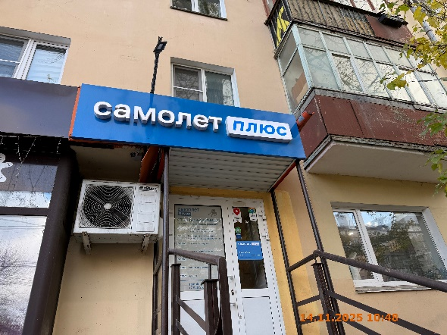
72 | 14.11.2025 | ООО "САМОЛЕТ ПЛЮС" | Канавинский | ул. Должанская, д. 9 | Конструкция в витрине | агентство недвижимости … | 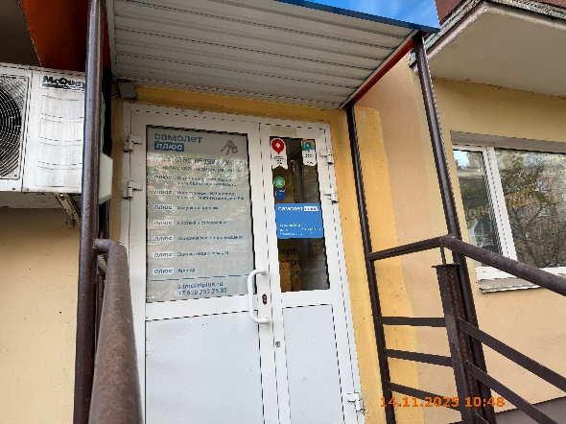
73 | 14.11.2025 | ООО "САМОЛЕТ ПЛЮС" | Канавинский | ул. Должанская, д. 9 | Конструкция в витрине | самолет плюс …
74 | 10.11.2025 | ИП ЭШКИНИНА НАТАЛЬЯ ГРИГОРЬЕВНА | Канавинский | ул. Должанская, д. 9 | Конструкция в витрине | изображение продукции | 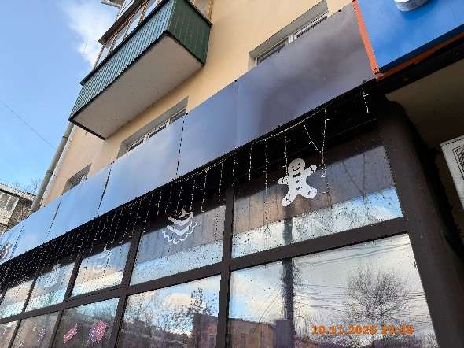
75 | 10.11.2025 | ИП ЭШКИНИНА НАТАЛЬЯ ГРИГОРЬЕВНА | Канавинский | ул. Должанская, д. 9 | Конструкция в витрине | изображение продукции
76 | 10.11.2025 | ИП ЭШКИНИНА НАТАЛЬЯ ГРИГОРЬЕВНА | Канавинский | ул. Должанская, д. 9 | Конструкция в витрине | всегда скидки … радость … легко … | 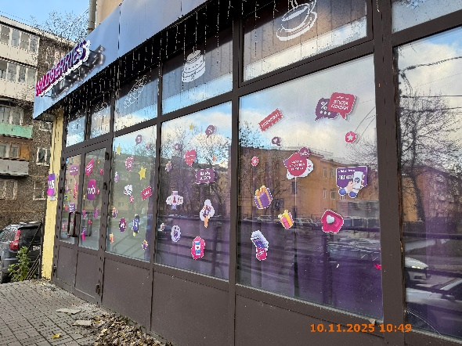
77 | 10.11.2025 | ИП ЭШКИНИНА НАТАЛЬЯ ГРИГОРЬЕВНА | Канавинский | ул. Должанская, д. 9 | Конструкция в витрине | дарим радость … % … sale …
78 | 10.11.2025 | ИП ЭШКИНИНА НАТАЛЬЯ ГРИГОРЬЕВНА | Канавинский | ул. Должанская, д. 9 | Конструкция в витрине | изображение продукции | 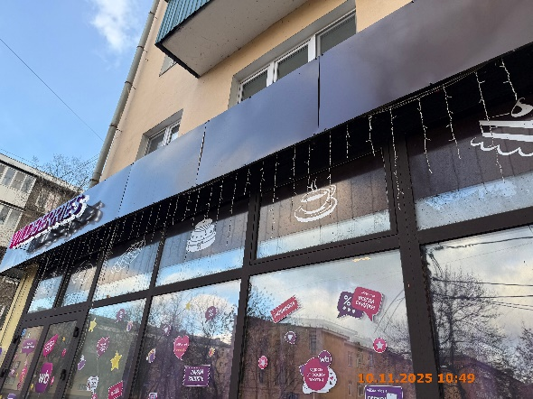
79 | 10.11.2025 | ИП ЭШКИНИНА НАТАЛЬЯ ГРИГОРЬЕВНА | Канавинский | ул. Должанская, д. 9 | Конструкция в витрине | изображение продукции
80 | 10.11.2025 | ИП ЭШКИНИНА НАТАЛЬЯ ГРИГОРЬЕВНА | Канавинский | ул. Должанская, д. 9 | Конструкция в витрине | любовь с первого взгляда … sale … | 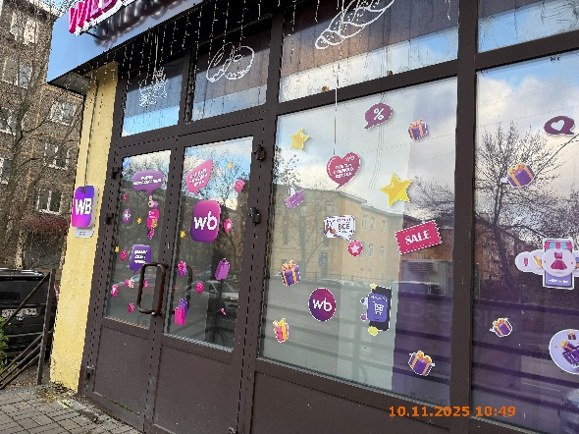
81 | 10.11.2025 | ИП ЭШКИНИНА НАТАЛЬЯ ГРИГОРЬЕВНА | Канавинский | ул. Должанская, д. 9 | Конструкция в витрине | скидки каждый день … wb …
82 | 10.11.2025 | ИП ЭШКИНИНА НАТАЛЬЯ ГРИГОРЬЕВНА | Канавинский | ул. Должанская, д. 9 | Конструкция в витрине | радуем возможностями ….
83 | 10.11.2025 | ИП ЭШКИНИНА НАТАЛЬЯ ГРИГОРЬЕВНА | Канавинский | ул. Должанская, д. 9 | Конструкция в витрине | изображение продукции | 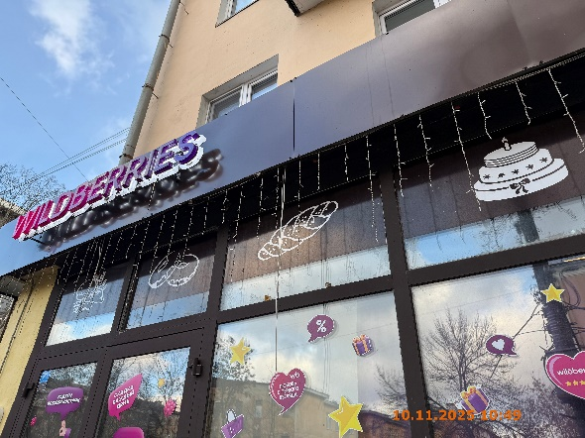
84 | 10.11.2025 | ИП ЭШКИНИНА НАТАЛЬЯ ГРИГОРЬЕВНА | Канавинский | ул. Должанская, д. 9 | Конструкция в витрине | изображение продукции
85 | 10.11.2025 | ИП ЭШКИНИНА НАТАЛЬЯ ГРИГОРЬЕВНА | Канавинский | ул. Должанская, д. 9 | Конструкция в витрине | изображение продукции
86 | 14.11.2025 | ИП АРУТЮНЯН СИЛВА АНУШАВАНОВНА | Канавинский | ул. Должанская, д. 2В | Консольная конструкция | ★★★★ отель норатон | 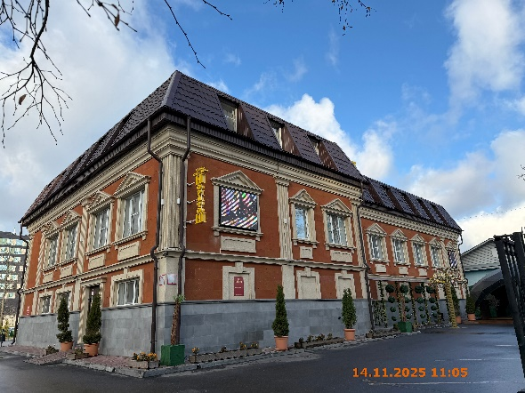
87 | 14.11.2025 | ИП АРУТЮНЯН СИЛВА АНУШАВАНОВНА | Канавинский | ул. Должанская, д. 2В | Не установленный Правилами тип | изображение людей
88 | 14.11.2025 | ИП АРУТЮНЯН СИЛВА АНУШАВАНОВНА | Канавинский | ул. Должанская, д. 2В | Настенная конструкция | симфония … | 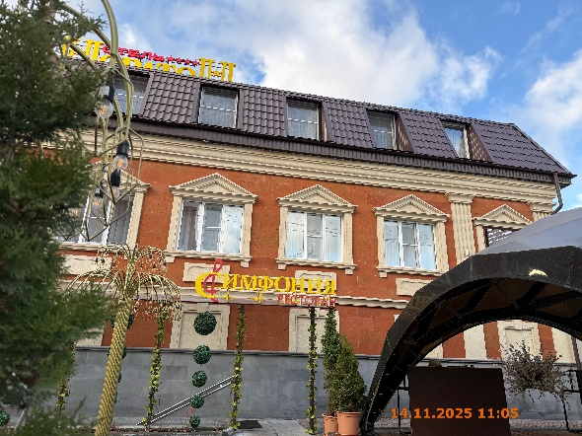
89 | 14.11.2025 | ИП СИНЯКИНА НАТАЛЬЯ ВАСИЛЬЕВНА | Канавинский | ул. Керченская, д. 14А | Не установленный Правилами тип | барбекю и завтрак | 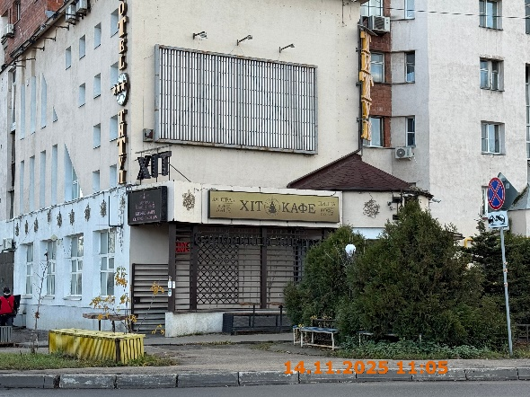
90 | 14.11.2025 | ИП АРУТЮНЯН СИЛВА АНУШАВАНОВНА | Канавинский | ул. Должанская, у д. 2В | Не установленный Правилами тип | симфония … | 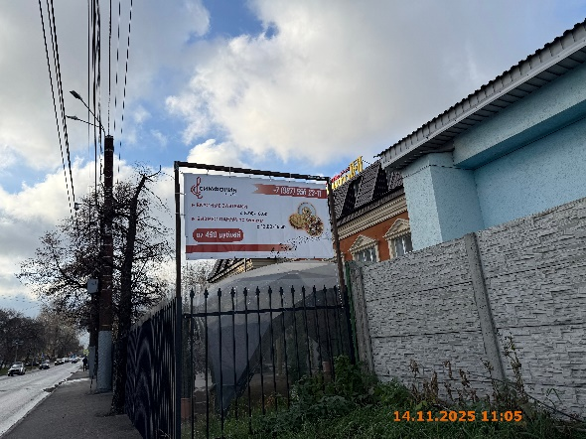
91 | 14.11.2025 | ООО "НИЖЕГОРОДАВТО" | Канавинский | ул. Керченская, у д. 12 | Не установленный Правилами тип | сервисный центр … | 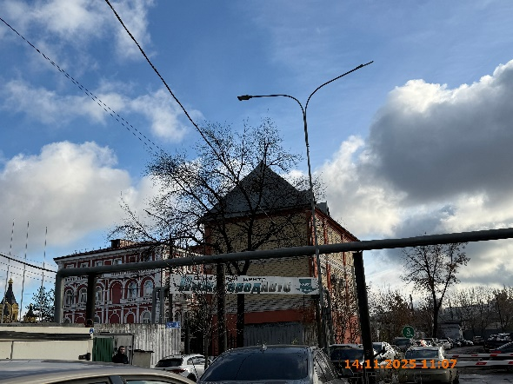
92 | 14.11.2025 | Неклюдова Татьяна Анатольевна | Канавинский | ул. Керченская, д. 12к1 | Не установленный Правилами тип | банк адмиралтейский
93 | 07.11.2025 | Папков Дмитрий Павлович | Канавинский | ул. Октябрьской Революции, д. 60 | Конструкция в витрине | инструмент краски
94 | 07.11.2025 | Папков Дмитрий Павлович | Канавинский | ул. Октябрьской Революции, д. 60 | Конструкция в витрине | изображение пилы, шуруповерта …
95 | 07.11.2025 | Папков Дмитрий Павлович | Канавинский | ул. Октябрьской Революции, д. 60 | Конструкция в витрине | мебель для ванны
96 | 07.11.2025 | Папков Дмитрий Павлович | Канавинский | ул. Октябрьской Революции, д. 60 | Конструкция в витрине | изображение ванны, раковины …
97 | 07.11.2025 | Папков Дмитрий Павлович | Канавинский | ул. Октябрьской Революции, д. 60 | Настенная конструкция | строймаркет
98 | 07.11.2025 | Папков Дмитрий Павлович | Канавинский | ул. Октябрьской Революции, д. 60 | Настенная конструкция | S сансприн
99 | 07.11.2025 | Папков Дмитрий Павлович | Канавинский | ул. Октябрьской Революции, д. 60 | Конструкция в витрине | добро пожаловать!
100 | 07.11.2025 | Папков Дмитрий Павлович | Канавинский | ул. Октябрьской Революции, д. 60 | Конструкция в витрине | электрика
101 | 07.11.2025 | Папков Дмитрий Павлович | Канавинский | ул. Октябрьской Революции, д. 60 | Конструкция в витрине | изображение лампы, розеток …
102 | 07.11.2025 | Папков Дмитрий Павлович | Канавинский | ул. Октябрьской Революции, д. 60 | Конструкция в витрине | сантехника
103 | 07.11.2025 | Папков Дмитрий Павлович | Канавинский | ул. Октябрьской Революции, д. 60 | Конструкция в витрине | изображение смесителя, батареи …
104 | 07.11.2025 | ИП РУББАХ МАРИЯ ДМИТРИЕВНА | Канавинский | ул. Октябрьской Революции, д. 60 | Настенная конструкция | строймаркет
105 | 07.11.2025 | ИП РУББАХ МАРИЯ ДМИТРИЕВНА | Канавинский | ул. Октябрьской Революции, д. 60 | Настенная конструкция | S сансприн
106 | 24.11.2025 | АО "ТАНДЕР" | Канавинский | ул. Гордеевская, д. 2А | Настенная конструкция | логотип, магнит
107 | 24.11.2025 | ИП ФАРАКШИНА ЗУХРЯ САЛЕХОВНА | Канавинский | ул. Гордеевская, д. 2А | Конструкция в витрине | здесь вкусная шаурма
108 | 24.11.2025 | ИП ШАКАРОВ ЕВГЕНИЙ СЕРГЕЕВИЧ | Канавинский | ул. Карла Маркса, д. 44А | Не установленный Правилами тип | шиномонтаж
109 | 24.11.2025 | ИП ШАКАРОВ ЕВГЕНИЙ СЕРГЕЕВИЧ | Канавинский | ул. Карла Маркса, д. 44А | Не установленный Правилами тип | въезд в гараж ...
110 | 24.11.2025 | ИП ШАКАРОВ ЕВГЕНИЙ СЕРГЕЕВИЧ | Канавинский | ул. Карла Маркса, д. 44А | Не установленный Правилами тип | въезд в гараж ...
111 | 24.11.2025 | ИП ШАКАРОВ ЕВГЕНИЙ СЕРГЕЕВИЧ | Канавинский | ул. Карла Маркса, д. 44А | Не установленный Правилами тип | шиномонтаж
112 | 24.11.2025 | ИП ШАКАРОВ ЕВГЕНИЙ СЕРГЕЕВИЧ | Канавинский | ул. Карла Маркса, д. 44А | Консольная конструкция | tire service
113 | 24.11.2025 | ИП ШАКАРОВ ЕВГЕНИЙ СЕРГЕЕВИЧ | Канавинский | ул. Карла Маркса, д. 44А | Настенная конструкция | шиномонтаж
114 | 24.11.2025 | ИП ШАКАРОВ ЕВГЕНИЙ СЕРГЕЕВИЧ | Канавинский | ул. Карла Маркса, д. 44А | Не установленный Правилами тип | шиномонтаж …
115 | 24.11.2025 | ИП ПАРТЫКА ГЛЕБ ИВАНОВИЧ | Канавинский | ул. Карла Маркса, д. 44А | Не установленный Правилами тип | автосервис …
116 | 24.11.2025 | ИП ПАРТЫКА ГЛЕБ ИВАНОВИЧ | Канавинский | ул. Карла Маркса, д. 44А | Не установленный Правилами тип | развал …
117 | 24.11.2025 | ИП ПАРТЫКА ГЛЕБ ИВАНОВИЧ | Канавинский | ул. Карла Маркса, д. 44А | Не установленный Правилами тип | эврикар
118 | 24.11.2025 | ИП ПАРТЫКА ГЛЕБ ИВАНОВИЧ | Канавинский | ул. Карла Маркса, д. 44А | Не установленный Правилами тип | приемка
119 | 24.11.2025 | ИП ПАРТЫКА ГЛЕБ ИВАНОВИЧ | Канавинский | ул. Карла Маркса, д. 44А | Консольная конструкция | автосервис
120 | 24.11.2025 | ИП ПАРТЫКА ГЛЕБ ИВАНОВИЧ | Канавинский | ул. Карла Маркса, д. 44А | Консольная конструкция | шиномонтаж
121 | 24.11.2025 | ИП ПАРТЫКА ГЛЕБ ИВАНОВИЧ | Канавинский | ул. Карла Маркса, д. 44А | Не установленный Правилами тип | автосервис …
122 | 24.11.2025 | ИП АБУТЬЕВ РУСЛАН ВЛАДИМИРОВИЧ | Канавинский | ул. Карла Маркса, д. 60В | Не установленный Правилами тип | очередь …
123 | 24.11.2025 | ИП АБУТЬЕВ РУСЛАН ВЛАДИМИРОВИЧ | Канавинский | ул. Карла Маркса, д. 60В | Не установленный Правилами тип | въезд …
124 | 24.11.2025 | ИП АБУТЬЕВ РУСЛАН ВЛАДИМИРОВИЧ | Канавинский | ул. Карла Маркса, д. 60В | Не установленный Правилами тип | въезд …
125 | 24.11.2025 | ИП АБУТЬЕВ РУСЛАН ВЛАДИМИРОВИЧ | Канавинский | ул. Карла Маркса, д. 60В | Не установленный Правилами тип | вход на автомойку …
126 | 24.11.2025 | ИП АБУТЬЕВ РУСЛАН ВЛАДИМИРОВИЧ | Канавинский | ул. Карла Маркса, д. 60В | Настенная конструкция | автомойка 24
127 | 24.11.2025 | ООО "ИКСОРА-ТРЕЙД" | Канавинский | ул. Карла Маркса, д. 60В | Не установленный Правилами тип | ixora →
128 | 24.11.2025 | ИП ЛЕТЯГИН АЛЕКСЕЙ ВЛАДИМИРОВИЧ | Канавинский | ул. Карла Маркса, д. 60В | Не установленный Правилами тип | hankook …
129 | 24.11.2025 | ИП ЛЕТЯГИН АЛЕКСЕЙ ВЛАДИМИРОВИЧ | Канавинский | ул. Карла Маркса, д. 60В | Не установленный Правилами тип | hankook …
130 | 24.11.2025 | ИП ЛЕТЯГИН АЛЕКСЕЙ ВЛАДИМИРОВИЧ | Канавинский | ул. Карла Маркса, д. 60В | Не установленный Правилами тип | hankook …
131 | 05.12.2025 | ИП СМИРНОВА ЯНА АЛЕКСАНДРОВНА | Канавинский | ул. Карла Маркса, у д. 60Б | Не установленный Правилами тип | шашлык
132 | 05.12.2025 | ИП СМИРНОВА ЯНА АЛЕКСАНДРОВНА | Канавинский | ул. Карла Маркса, у д. 60Б | Конструкция в витрине | изображение продукции
133 | 05.12.2025 | ИП СМИРНОВА ЯНА АЛЕКСАНДРОВНА | Канавинский | ул. Карла Маркса, у д. 60Б | Конструкция в витрине | изображение продукции
134 | 05.12.2025 | ИП СМИРНОВА ЯНА АЛЕКСАНДРОВНА | Канавинский | ул. Карла Маркса, у д. 60Б | Не установленный Правилами тип | рыба гамбургеры …
135 | 05.12.2025 | ИП СМИРНОВА ЯНА АЛЕКСАНДРОВНА | Канавинский | ул. Карла Маркса, у д. 60Б | Не установленный Правилами тип | 24/7
136 | 05.12.2025 | ИП СМИРНОВА ЯНА АЛЕКСАНДРОВНА | Канавинский | ул. Карла Маркса, у д. 60Б | Конструкция в витрине | шаурма
137 | 05.12.2025 | ИП СМИРНОВА ЯНА АЛЕКСАНДРОВНА | Канавинский | ул. Карла Маркса, у д. 60Б | Конструкция в витрине | бургер
138 | 05.12.2025 | ИП СМИРНОВА ЯНА АЛЕКСАНДРОВНА | Канавинский | ул. Карла Маркса, у д. 60Б | Не установленный Правилами тип | рыба гамбургеры …
139 | 05.12.2025 | ИП СМИРНОВА ЯНА АЛЕКСАНДРОВНА | Канавинский | ул. Карла Маркса, у д. 60Б | Не установленный Правилами тип | 8 9 …
140 | 05.12.2025 | ИП СМИРНОВА ЯНА АЛЕКСАНДРОВНА | Канавинский | ул. Карла Маркса, у д. 60Б | Конструкция в витрине | доставка бесплатно шашлык кафе
141 | 05.12.2025 | ИП СМИРНОВА ЯНА АЛЕКСАНДРОВНА | Канавинский | ул. Карла Маркса, у д. 60Б | Конструкция в витрине | люля добро пожаловать
142 | 05.12.2025 | ИП СМИРНОВА ЯНА АЛЕКСАНДРОВНА | Канавинский | ул. Карла Маркса, у д. 60Б | Конструкция в витрине | т. 8-962-505-06-81 …
143 | 05.12.2025 | ООО "НАУМ" | Канавинский | ул. Карла Маркса, у д. 60 | Настенная конструкция | аккумуляторы.рф
144 | 05.12.2025 | ООО "НАУМ" | Канавинский | ул. Карла Маркса, у д. 60 | Консольная конструкция | аккумуляторы рф
145 | 05.12.2025 | ООО "НАУМ" | Канавинский | ул. Карла Маркса, у д. 60 | Конструкция в витрине | доставка …
146 | 05.12.2025 | ООО "НАУМ" | Канавинский | ул. Карла Маркса, у д. 60 | Конструкция в витрине | изображение аккумулятора
...

